Capítulo 12
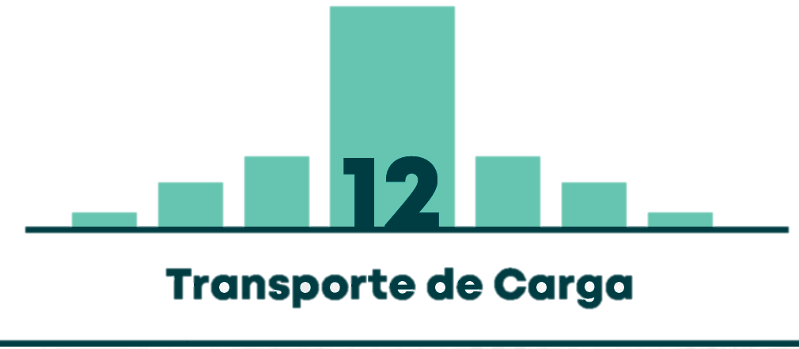

Mapa 12.1 | VOLUMEN DE VEHÍCULOS DE CARGA POR ACCESO VIAL A BOGOTÁ D.C.
Gráfico 12.1 | CONTRIBUCIÓN DE VEHÍCULOS DE CARGA POR ACCESO VIAL A BOGOTÁ D.C.
Gráfico 12.2 | CLASIFICACIÓN DE LOS VEHÍCULOS DE CARGA POR TIPOLOGÍA, EN DÍA HÁBIL EN BOGOTÁ D.C.
Gráfico 12.3 | CLASIFICACIÓN DE LOS CAMIONES DE 2 O MÁS EJES SEGÚN TIPO DE CARROCERÍA, EN DÍA HÁBIL EN BOGOTÁ D.C.
Gráfico 12.4 | VOLÚMENES HORARIOS DE LOS VEHÍCULOS DE CARGA EN DÍA HÁBIL EN BOGOTÁ D.C.
Gráfico 12.5 | CLASIFICACIÓN DE LOS VIAJES DE CARGA SEGÚN ORIGEN Y DESTINO, EN DÍA HÁBIL EN BOGOTÁ D.C.
Gráfico 12.6 | CLASIFICACIÓN DE LOS VEHÍCULOS DE CARGA SEGÚN EL NIVEL ACTUAL DE CARGA, EN DÍA HÁBIL EN BOGOTÁ D.C.
Gráfico 12.7 | CLASIFICACIÓN DE LOS VIAJES SEGÚN PRODUCTO DE CARGA, EN DÍA HÁBIL EN BOGOTÁ D.C.
Mapa 12.2 | ZONAS DE GENERACIÓN DE VIAJES POR ZAT EN DÍA HÁBIL
Mapa 12.3 | ZONAS DE ATRACCIÓN DE VIAJES POR ZAT EN DÍA HÁBIL
Gráfico 12.8 | CLASIFICACIÓN DE LOS VEHÍCULOS DE CARGA SEGÚN ORIGEN DE LA PLACA, EN DÍA HÁBIL EN BOGOTÁ D.C.
Gráfico 12.9 | CLASIFICACIÓN DE LOS VEHÍCULOS DE CARGA CON PLACAS MATRICULADAS FUERA DE BOGOTÁ, EN DÍA HÁBIL EN BOGOTÁ D.C.
Gráfico 12.10 | CLASIFICACIÓN DE LOS VEHÍCULOS DE CARGA SEGÚN COMBUSTIBLE USADO, EN DÍA HÁBIL EN BOGOTÁ D.C.
Gráfico 12.11 | CLASIFICACIÓN DE LOS VEHÍCULOS DE CARGA SEGÚN EL GÉNERO DEL CONDUCTOR, EN DÍA HÁBIL EN BOGOTÁ D.C.

